Calculation
生物质燃料价格 | https://www.sohu.com/a/405079882_422316 | 900元/吨 | 900

 | https://cn.bing.com/search?q=%E4%B8%AD%E5%9B%BD%E7%94%9F%E7%89%A9%E8%B4%A8%E7%87%83%E6%96%99%E4%BB%B7%E6%A0%BC&form=ANNNB1&refig=a36c55b616894eae852a53dff38b39b8

生物燃料产量 |  | 2683000吨 | 2683000 |  |  | 生物质燃料总产值（元） | 2414700000
 |  |  |  |  |  | 生物质燃料总产值（万元） | 241470

2020铀矿产量 |  | 1885吨 | 1885

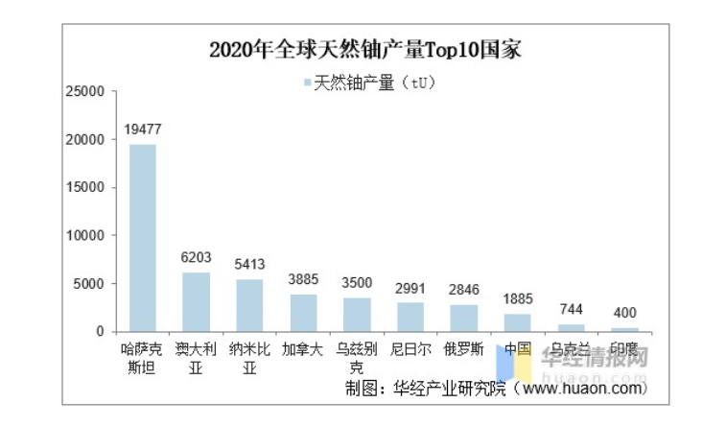

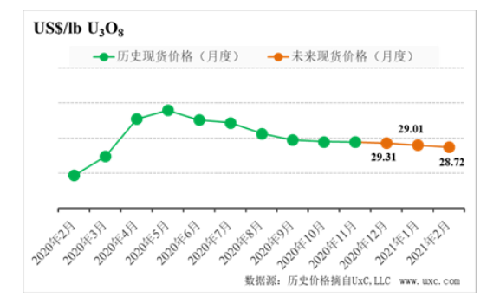
2020铀矿价格 |  | 29.5美元/磅 | 29.5 | 美元/吨 | 65035.7 |  | 总产值（美元） | 122592294.5 | 人民币年份 | 当年人民币相对2012美元
 |  |  |  |  |  |  | 总产值（元） | 890604363.83 | 2020 | 0.1377
 |  |  |  |  |  |  | 总产值（万元） | 89060.436383

